Лист1
№ | Дата выявления | Владелец | Район города | Адрес размещения | Тип конструкции | Содержание | Фото конструкции
1 | 2024-05-22 | ООО "Вкус 21" | Нижегородский | ул.Б.Покровская,д.51А | Конструкция в витрине | Хочу и буду, гастробар | 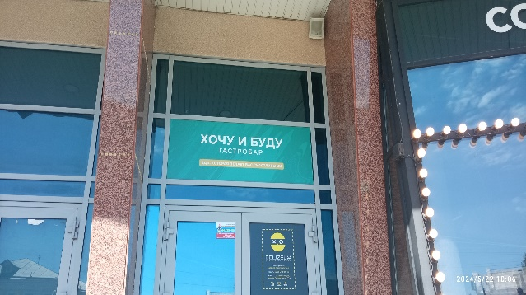
2 | 2024-05-22 | ООО "Вкус 21" | Нижегородский | ул.Б.Покровская,д.51А | Не установленный Правилами тип | ХБ | 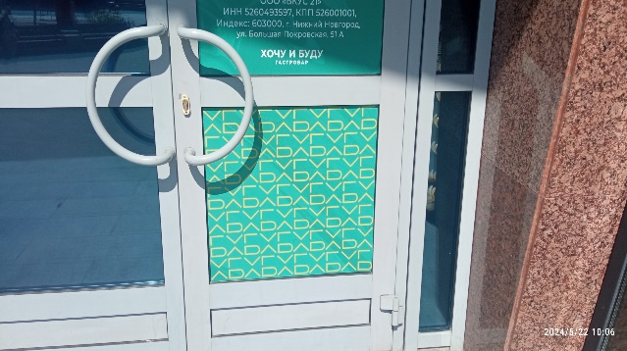
3 | 2024-05-22 | Не установлен | Нижегородский | ул.Б.Покровская,д.24/22 | Не установленный Правилами тип | Логотип | 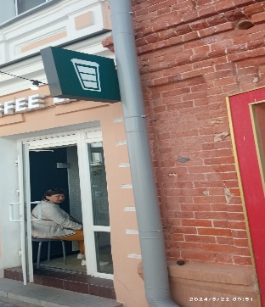
4 | 2024-05-22 | ООО "Музеи невы" | Нижегородский | ул.Б.Покровская, д.23 | Не установленный Правилами тип | Объемно-пространственная конструкция в виде человеческого черепа | 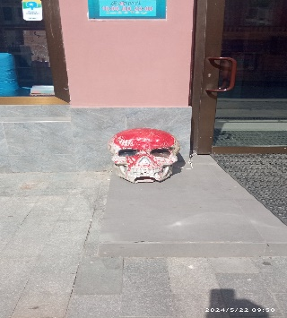
5 | 2024-05-22 | ООО "Музеи невы" | Нижегородский | ул.Б.Покровская, д.23 | Конструкция в витрине | Неоновый Логотип | 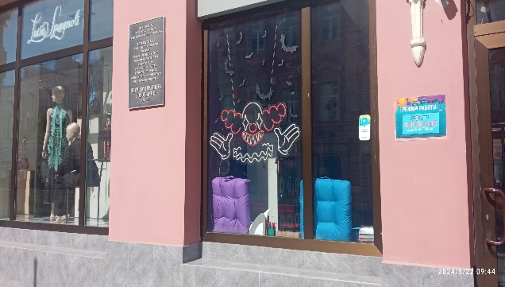
6 | 2024-05-22 | ООО "Музеи невы" | Нижегородский | ул.Б.Покровская, д.23 | Конструкция в витрине | Неоновый Логотип | 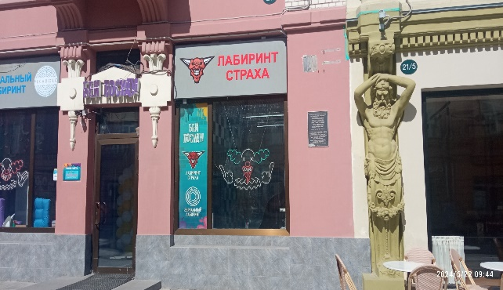
7 | 2024-05-22 | ООО "Музеи невы" | Нижегородский | ул.Б.Покровская, д.23 | Конструкция в витрине | Бей посуду
8
9
10
11
12
13
14
15
16
17
18
19
20
21
22
23
24
25
26
27
28
29
30
31
32
33
34
35
36
37
38
39
40
41
42

65
66
67
68
69
70
71

